Лист1
График зависимостей эффективностей сортировки от количества элементов
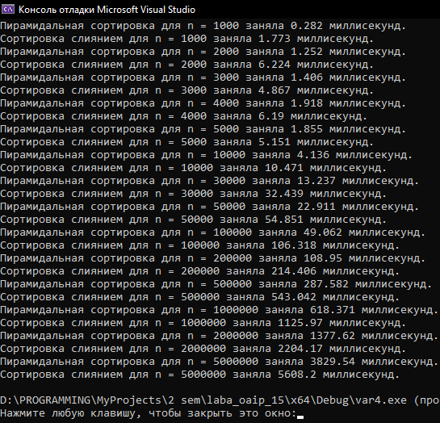
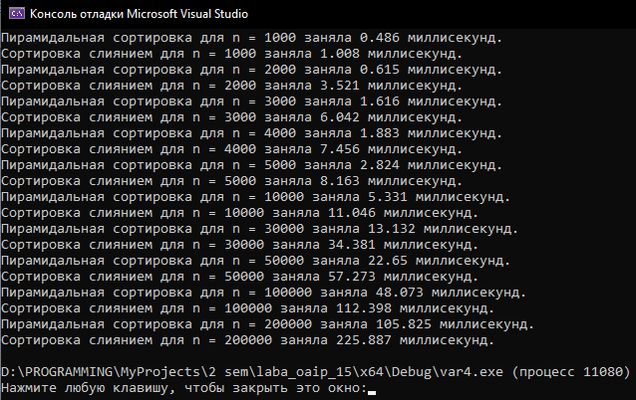
 | пирамидальной | слиянием
1000 | 0.282 | 1.773
2000 | 1.252 | 6.224
3000 | 1.406 | 4.867
4000 | 1.918 | 6.19
5000 | 1.855 | 5.151
10000 | 4.136 | 10.471
30000 | 13.237 | 32.439
50000 | 22.911 | 54.851
100000 | 49.062 | 106.318
200000 | 108.95 | 214.406
500000 | 287.582 | 543.042
1000000 | 618.371 | 1125.97
2000000 | 1377.62 | 2204.17
5000000 | 3829.54 | 5608.2

